상품제안서
모모 유광머그 화이트355ml | 상품코드: S37804

 |  |  |  |  |  |  | 02-713-8555 | www.synergygift.co.kr
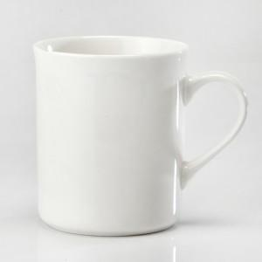

【상세/제작정보】 | <span style="font-size: 14pt;">※ 전사인쇄 별도 문의 바랍니다.<br></span><span style="font-size: 14pt;">※ 배송비 1박스 45개 포장, 박스당 4,000원 부가세별도 발생</span><br>

【인쇄/포장옵션】 | 실크 / 1p무지케이스

【공급단가】 | 수량 | 100~ | 300~ | 500~ | 1,000~ | 3,000~
*VAT별도 | 단가 | 2,440원 | 2,350원 | 2,260원 | 2,170원 | 2,110원

【상품 URL】 | https://www.synergygift.co.kr:443/src/goods_detail.php?gdno=37804

